No.1管理者が契約情報を登録
管理者が契約情報を登録
 | ①管理者がEMSMへログインする

 | ②EMSシステムの「契約情報管理」をクリックして、「新規」をクリック

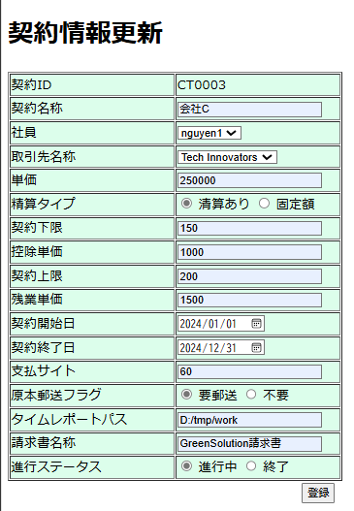
 | ③EMSMの「契約情報新規」画面にて、下記項目を入力して、「登録」ボタンをクリック
 | ・契約ID：自動採番
 | ・契約名称：会社C
 | ・社員：nguyen1
 | ・取引先名称：GreenSolution
 | ・単価：250000
 | ・精算タイプ：精算あり
 | ・契約下限：150
 | ・控除単価：1000
 | ・契約上限：200
 | ・残業単価：1500
 | ・契約開始日：2024/01/01
 | ・契約終了日：2024/1２/31
 | ・支払いサイト：60
 | ・原本郵送フラグ：要郵送
 | ・タイムレポートパス：D:/tmp/work
 | ・請求書名称：GreenSolution請求書
 | ・進行ステータス：進行中

 | contractテーブル登録する前のデータ：
 | contractID | contractName | employeeID | companyID | price | payOff | lowerTime | lowerPrice | upperTime | upperPrice | contractBeginDate | contractEndDate | paymentTerm | postNeed | timeReportPath | invoice | status | insertDate | updateDate
 | CT0001 | 会社B | E00001 | C002 | 220000 | 0 | 150 | 1300 | 200 | 1500 | 20240101 | 20241231 | 60 | 0 | D:/tmp/work | A | 1 | 20240401 | 20240401
 | CT0002 | 会社B | E00002 | C002 | 250000 | 0 | 150 | 1300 | 200 | 1500 | 20210101 | 20210131 | 60 | 0 | D:/tmp/work | B | 1 | 20240401 | 20240401

 | contractテーブル登録する後のデータ：

 | contractID | contractName | employeeID | companyID | price | payOff | lowerTime | lowerPrice | upperTime | upperPrice | contractBeginDate | contractEndDate | paymentTerm | postNeed | timeReportPath | invoice | status | insertDate | updateDate
 | CT0001 | 会社B | E00001 | C002 | 220000 | 0 | 150 | 1300 | 200 | 1500 | 20240101 | 20241231 | 60 | 0 | D:/tmp/work | A | 1 | 20240401 | 20240401
 | CT0002 | 会社B | E00002 | C002 | 250000 | 0 | 150 | 1300 | 200 | 1500 | 20210101 | 20210131 | 60 | 0 | D:/tmp/work | B | 1 | 20240401 | 20240401
 | CT0003 | 会社C | E00003 | C003 | 250000 | 0 | 150 | 1000 | 200 | 1500 | 20240101 | 20241231 | 60 | 0 | D:/tmp/work | GreenSolution請求書 | 1 | 20240918 | 20240918

No.2管理者が雇用保険率を登録
管理者が雇用保険率を登録
 | ④管理者がEMSMへログインする

 | ⑤EMSシステムの「雇用保険率テーブル」をクリックして、「新規追加」をクリック

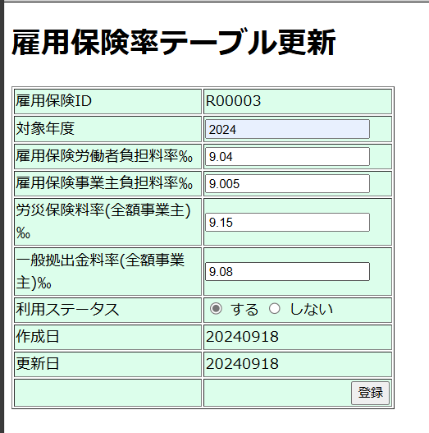
 | ⑥EMSMの「雇用保険率テーブル新規」画面にて、下記項目を入力して、「登録」ボタンをクリック
 | ・雇用保険ID：自動採番
 | ・対象年度：2024
 | ・雇用保険労働者負担料率‰：9.04
 | ・雇用保険事業主負担料率‰：9.005
 | ・労災保険料率(全額事業主)‰：9.15
 | ・一般拠出金料率(全額事業主)‰：9.08
 | ・利用ステータス：する。
 | ・作成 ：20240913
 | ・更新日：20240913

 | m_emplyinsrateテーブル登録する前のデータ：

 | emplyinsrateID | year | laborBurdenRate | employerBurdenRate | industrialAccidentInsuranceRate | contributionRate | status | insertDate | updateDate
 | R00002 | 2023 | 9.04 | 9.15 | 9.05 | 9.08 | 1 | 20240101 | 20240808
 | m_emplyinsrateテーブル登録した後のデータ：
 | emplyinsrateID | year | laborBurdenRate | employerBurdenRate | industrialAccidentInsuranceRate | contributionRate | status | insertDate | updateDate
 | R00002 | 2023 | 9.04 | 9.15 | 9.05 | 9.08 | 1 | 20240101 | 20240808
 | R00003 | 2024 | 9.04 | 9.005 | 9.15 | 9.08 | 1 | 20240918 | 20240918

No.3管理者が福祉データを登録
管理者が福祉データを登録

 | ⑦管理者がEMSMへログインする

 | ⑧EMSシステムの「福祉管理」をクリックして、「E00003」(nguyen1)をクリック

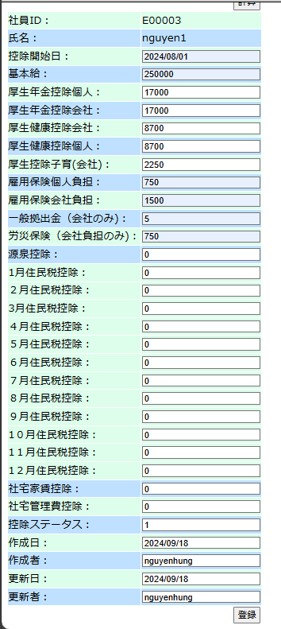
 | ⑨EMSMの「福祉情報作成」画面にて、下記項目を入力して、「登録」ボタンをクリック
 | ・社員ID：E00003
 | ・氏名：nguyen1
 | ・控除開始日：2024/08/01
 | ・基本給：250000
 | ・厚生年金控除個人：17000
 | ・厚生年金控除会社：17000
 | ・厚生健康控除会社： | 8700
 | ・厚生健康控除個人：8700
 | ・厚生控除子育(会社)：2250
 | ・雇用保険個人負担：750
 | ・雇用保険会社負担：1500
 | ・一般拠出金（会社のみ)：5
 | ・労災保険（会社負担のみ)：750
 | ・源泉控除：0
 | ・1月住民税控除：0
 | ・2月住民税控除：0
 | ・3月住民税控除：0
 | ・4月住民税控除：0
 | ・5月住民税控除：0
 | ・6月住民税控除：0
 | ・7月住民税控除：0
 | ・8月住民税控除：0
 | ・9月住民税控除：0
 | ・10月住民税控除：0
 | ・11月住民税控除：0
 | ・12月住民税控除：0
 | ・社宅家賃控除：0
 | ・社宅管理費控除：0
 | ・控除ステータス：1
 | ・作成日：2024/09/17
 | ・作成者：nguyenhung
 | ・更新日：2024/09/17
 | ・更新者：nguyenhung

 | welfareinfoテーブル登録する前のデータ：
 | employeeID | startDate | base | welfarePensionSelf | welfarePensionComp | welfareHealthComp | welfareHealthSelf | welfareBaby | eplyInsSelf | eplyInsComp | eplyInsWithdraw | wkAcccpsIns | withholdingTax | municipalTax1 | municipalTax2 | municipalTax3 | municipalTax4 | municipalTax5 | municipalTax6 | municipalTax7 | municipalTax8 | municipalTax9 | municipalTax10 | municipalTax11 | municipalTax12 | rental | rentalMgmtFee | status | insertDate | insertEmployee | updateDate | updateEmployee

 | welfareinfoテーブル登録する後のデータ：

 | employeeID | startDate | base | welfarePensionSelf | welfarePensionComp | welfareHealthComp | welfareHealthSelf | welfareBaby | eplyInsSelf | eplyInsComp | eplyInsWithdraw | wkAcccpsIns | withholdingTax | municipalTax1 | municipalTax2 | municipalTax3 | municipalTax4 | municipalTax5 | municipalTax6 | municipalTax7 | municipalTax8 | municipalTax9 | municipalTax10 | municipalTax11 | municipalTax12 | rental | rentalMgmtFee | status | insertDate | insertEmployee | updateDate | updateEmployee
 | E00003 | 20240801 | 250000 | 17000 | 17000 | 8700 | 8700 | 2250 | 750 | 1500 | 750 | 5 | 0 | 0 | 0 | 0 | 0 | 0 | 0 | 0 | 0 | 0 | 0 | 0 | 0 | 0 | 0 | 1 | 20240918 | E00003 | 20240918 | E00003

No.4稼働情報登録
No.2 稼働情報登録

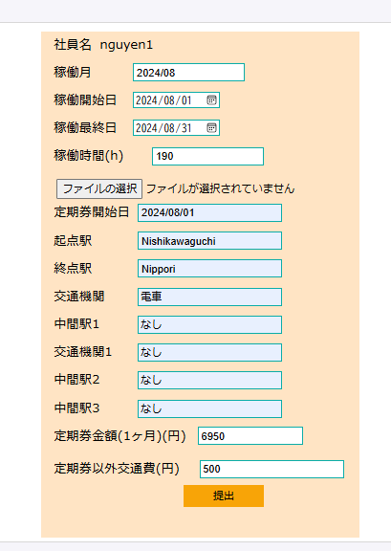
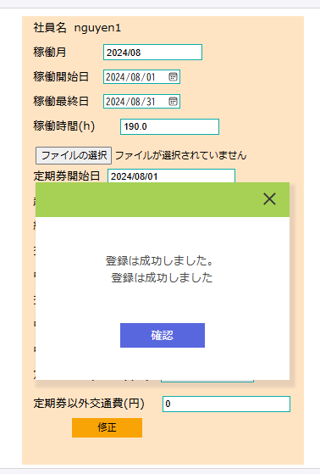
 | ⑩EMSの「稼働管理」画面にて、下記項目を入力して、「提出」ボタンをクリック
 | ・稼働月：現在の月を自動表示
 | ・稼働開始日：2024/08/01
 | ・稼働最終日：2024/08/31
 | ・稼働時間：190
 | ・定期券あり：✔
 | ・定期券開始日：2024/08/01
 | ・起点駅：Nishikawaguchi
 | ・終点駅：Nippori
 | ・交通機関：電車
 | ・中間駅1：なし
 | ・交通機関1：なし
 | ・中間駅2：なし
 | ・中間駅3：なし
 | ・定期券金額（１ヶ月）：6950
 | ・出張交通費：0

 | workinfoテーブル登録前のデータ：

 | contractID | workMonth | workStartDay | workEndDay | workTime | workInfoFile | insertDate | updateDate
 | CT0003 | 202407 | 20240701 | 20240731 | 199 | « NULL » | « NULL » | « NULL »
 | workinfoテブールに”202408”（workMonth)の情報が新規登録される。登録された行には、画面入力値と一致する。

 | contractID | workMonth | workStartDay | workEndDay | workTime | workInfoFile | insertDate | updateDate
 | CT0003 | 202407 | 20240701 | 20240731 | 199 | « NULL » | « NULL » | « NULL »
 | CT0003 | 202408 | 20240801 | 20240831 | 190 | « NULL » | 20240918 | « NULL »

 | transportテーブル登録する前のデータ：
 | employeeID | workMonth | startDate | startStation | endStation | transportFacility | transportExpense1 | midStation1 | transportFacility1 | midStation2 | transportFacility2 | midStation3 | transportFacility3 | transportExpense2 | transportExpense3 | transport | businessTrip | BusinessTripName | status | insertDate | updateDate
 | E00003 | 202407 | 20230230 | a | a | a | 1000 | « NULL » | « NULL » | « NULL » | « NULL » | « NULL » | « NULL » | « NULL » | « NULL » | 900 | 0 | « NULL » | 0 | « NULL » | « NULL »

 | transportテブールに”202408”（workMonth)の情報が新規登録される。登録された行には、画面入力値と一致する。
 | employeeID | workMonth | startDate | startStation | endStation | transportFacility | transportExpense1 | midStation1 | transportFacility1 | midStation2 | transportFacility2 | midStation3 | transportFacility3 | transportExpense2 | transportExpense3 | transport | businessTrip | BusinessTripName | status | insertDate | updateDate
 | E00003 | 202407 | 20230230 | a | a | a | 1000 | « NULL » | « NULL » | « NULL » | « NULL » | « NULL » | « NULL » | « NULL » | « NULL » | 900 | 0 | « NULL » | 0 | « NULL » | « NULL »
 | E00003 | 202408 | 20240801 | Nishikawaguchi | Nipori | なし | 6950 | なし | なし | なし | « NULL » | なし | « NULL » | « NULL » | « NULL » | 6950 | 500 | « NULL » | 0 | 20240918 | « NULL »

No.5社員が給料自動作成
No.3管理者が給料自動作成

 | ⑪管理者がEMSMにログインして、EMSMシステムの「給料管理」リンクをクリックする

 | ⑫ EMSMの「給料リスト画面」にて、対象年月が現在の年月を自動表示（202408）「一括作成」ボタンをクリック

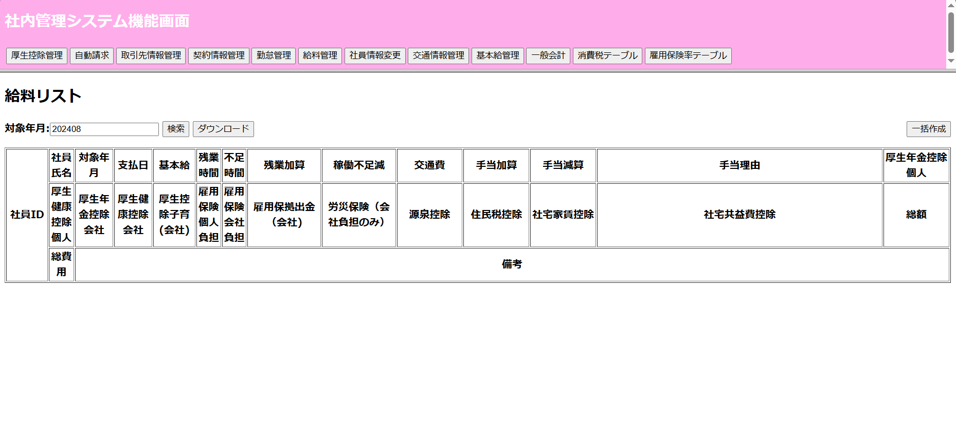

 | salaryinfoテブール自動作成する前のデータ：
 | employeeID | month | paymentDate | base | overTime | shortage | overTimePlus | shortageReduce | transportExpense | specialAddition | allowancePlus | allowanceReduce | allowanceReason | welfarePensionSelf | welfarePensionComp | welfareHealthComp | welfareHealthSelf | welfareBaby | eplyInsSelf | eplyInsComp | eplyInsWithdraw | wkAcccpsIns | withholdingTax | municipalTax | rental | rentalMgmtFee | specialReduce | sum | totalFee | remark | deleteFlg | insertDate | updateDate
 | E00003 | 202407 | 20240925 | 300000 | 10 | 0 | 20000 | 0 | 10000 | 0 | 5000 | 0 | « NULL » | 15000 | 20000 | 10000 | 12000 | 3000 | 5000 | 6000 | 1000 | 2000 | 10000 | 5000 | 20000 | 500 | 0 | 350000 | 340000 | « NULL » | N | 20230101 | 20230101

 | salaryinfoテブール自動作成する後のデータ：
 | employeeID | month | paymentDate | base | overTime | shortage | overTimePlus | shortageReduce | transportExpense | specialAddition | allowancePlus | allowanceReduce | allowanceReason | welfarePensionSelf | welfarePensionComp | welfareHealthComp | welfareHealthSelf | welfareBaby | eplyInsSelf | eplyInsComp | eplyInsWithdraw | wkAcccpsIns | withholdingTax | municipalTax | rental | rentalMgmtFee | specialReduce | sum | totalFee | remark | deleteFlg | insertDate | updateDate
 | E00003 | 202407 | 20240925 | 300000 | 10 | 0 | 20000 | 0 | 10000 | 0 | 5000 | 0 | « NULL » | 15000 | 20000 | 10000 | 12000 | 3000 | 5000 | 6000 | 1000 | 2000 | 10000 | 5000 | 20000 | 500 | 0 | 350000 | 340000 | « NULL » | N | 20230101 | 20230101
 | E00003 | 202408 | 20240920 | 250000 | 0 | 0 | 0 | 0 | 7450 | 0 | 0 | 0 |  | 18000 | 18000 | 2000 | 2000 | 2270 | 2260 | 2251 | 2270 | 2288 | 8200 | 2020 | 0 | 0 | 0 | 224970 | 254049 |  | 0 | 20240918 | 20240918

No.6社員自らが給料明細参照
No.5社員の自らが給料明細参照

 | ⑬ EMSで自らのアカウントで（e003@it-softtech.com)ログインして、「給料明細」をクリック

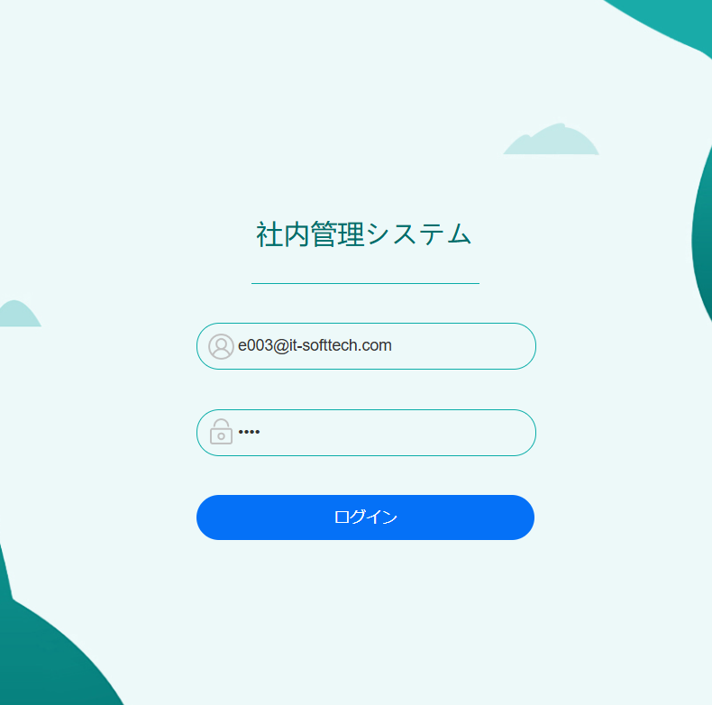


 | ⑭給料明細画面にて、"2024"年"08"月を選択して、「検索」をクリック

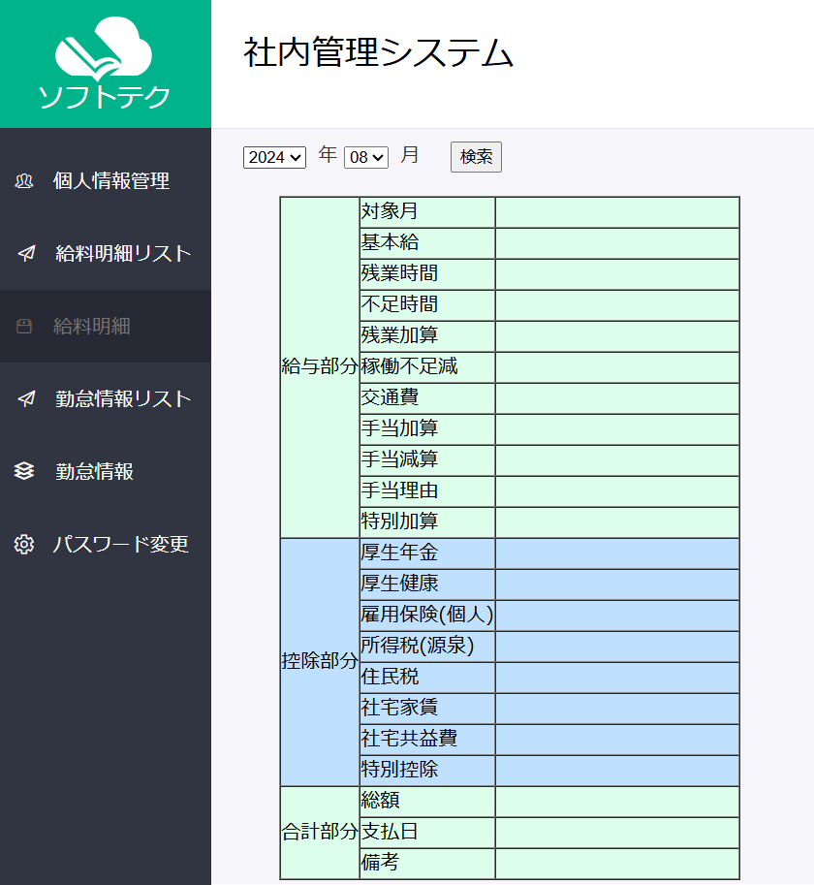
 |  |  |  |  |  |  |  |  |  |  |  | 給料明細が表示

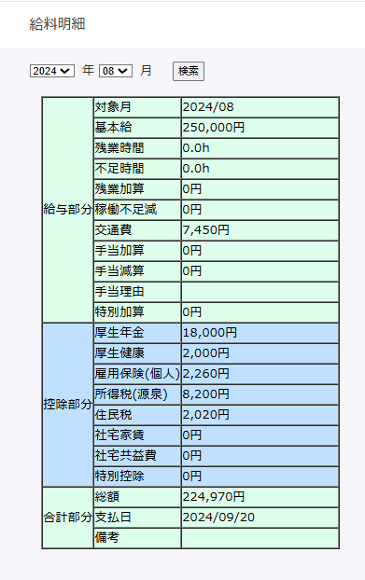

 | salaryinfoテブールの給料情報が「テストデータ」シートのNo.3の値と同じ

 | employeeID | month | paymentDate | base | overTime | shortage | overTimePlus | shortageReduce | transportExpense | specialAddition | allowancePlus | allowanceReduce | allowanceReason | welfarePensionSelf | welfarePensionComp | welfareHealthComp | welfareHealthSelf | welfareBaby | eplyInsSelf | eplyInsComp | eplyInsWithdraw | wkAcccpsIns | withholdingTax | municipalTax | rental | rentalMgmtFee | specialReduce | sum | totalFee | remark | deleteFlg | insertDate | updateDate
 | E00003 | 202407 | 20240925 | 300000 | 10 | 0 | 20000 | 0 | 10000 | 0 | 5000 | 0 | « NULL » | 15000 | 20000 | 10000 | 12000 | 3000 | 5000 | 6000 | 1000 | 2000 | 10000 | 5000 | 20000 | 500 | 0 | 350000 | 340000 | « NULL » | N | 20230101 | 20230101

